상품제안서
나이테 헤어스타일러 네이비 | 상품코드: F31030

 |  |  |  |  |  |  | 02-412-0044 | www.easy1.co.kr
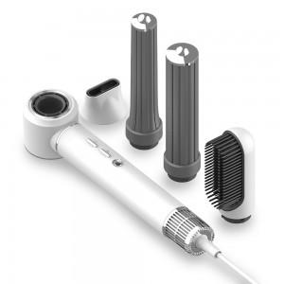

【상세/제작정보】

【인쇄/포장옵션】 | 컬러필름인쇄 / 고급파우치케이스

【공급단가】 | 수량 | 20~ | 50~ | 100~ | 300~ | 500~
*VAT별도 | 단가 | 97,200원 | 95,580원 | 93,150원 | 91,520원 | 89,100원

【상품 URL】 | https://dev.easy1.co.kr:443/src/goods_detail.php?gdno=31030

